使用说明
物品增强伤害公式
第一步：Item Amplify Skill 物品增强技能
使用 <Amplify With: x> 标签，创建物品增强技能 | 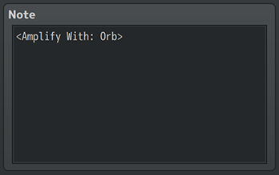

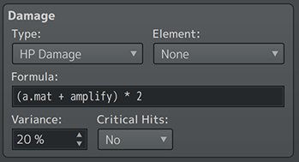
第二步：Change the Damage Formula 更改伤害公式
1、更改伤害公式，使其在某个位置包含"amplify"一词（不带引号）。
2、参考所选道具的"amplify power"
示例：a.atk + (amplify * 10) - b.def

第三步：Add Amplify Type to Items 将增强类型添加到道具
1、选择你想通过物品增强技能进行增强的物品。
2、插入<Amplify Type: x>标签，并使x与 <Amplify With: x>标记的x值匹配
例： 如果在技能里设置的是 <Amplify With: Orb> ， 那么这个技能是能使用带 <Amplify Type: Orb> 标签的物品 | 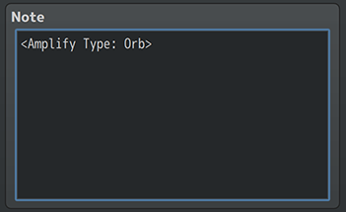

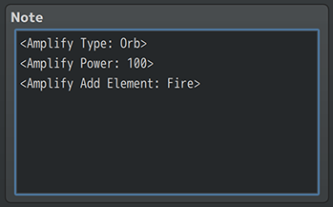
第四步：Add Amplify Power to Items 为道具添加增强功能
1、道具将具有由插件参数中的设置确定的默认增强倍率。
2、默认增强功率可以用<Amplify Power: x> 注释标签覆盖，其中“x”是增强倍率值。
3、在伤害公式中插入的 "amplify" 值，是所有正在使用的增强道具的增强倍率总和。

